报表下载操作方法
数据下载方法
一、先进入同花顺个股网
http://stockpage.10jqka.com.cn/
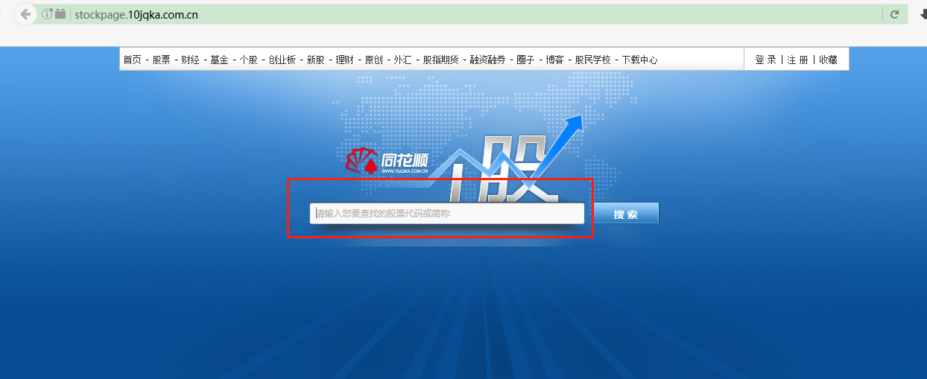

二、输入公司名称或者代码，选择框框中弹出来的带代码的公司名称
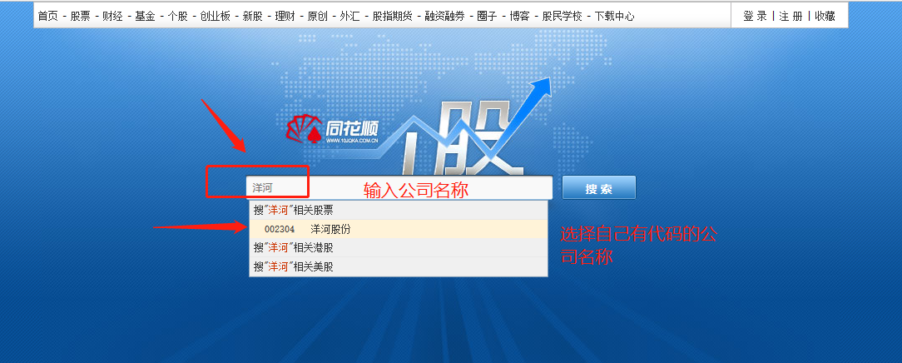

三、进入公司界面，选财务分析下面的财务指标
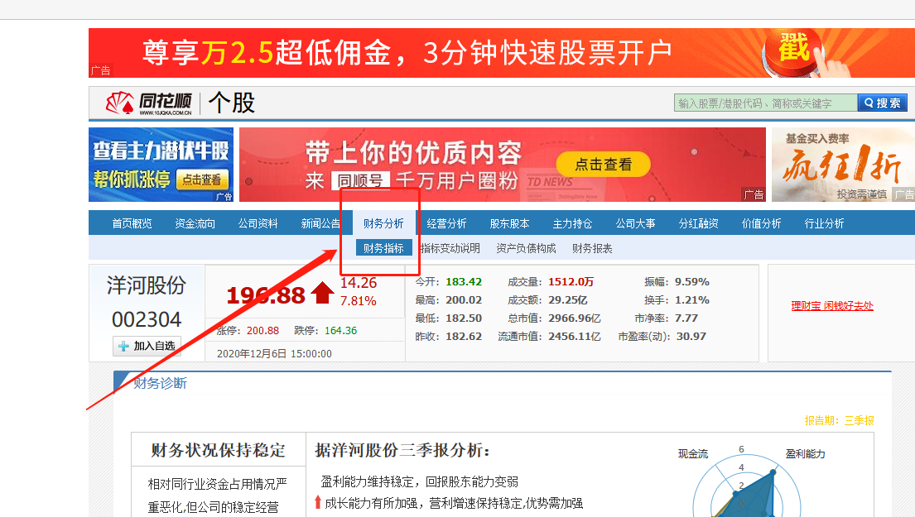

发现左边有资产负债表，利润表，现金流量表，就可以一个一个下载了，拿资产负债表举例
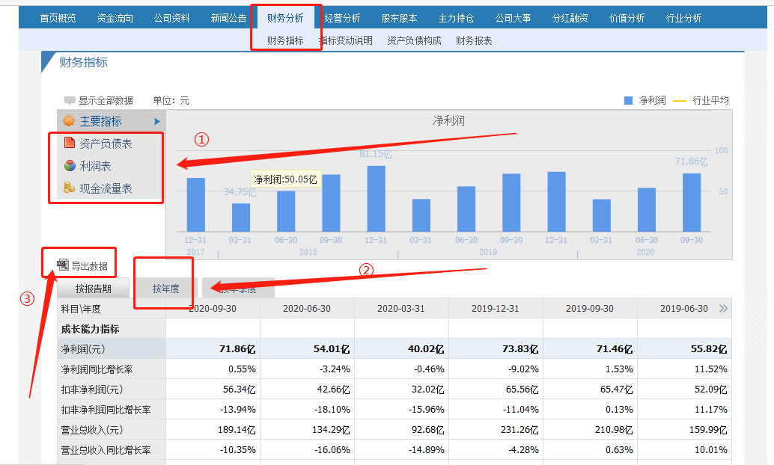

点击资产负债表，下面会出现资产负债表个年数据，点击按年度后，点击导出数据，下载完成后进入EXCEL表内

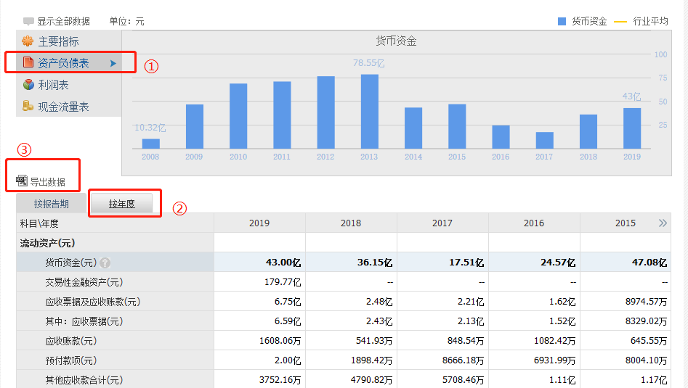

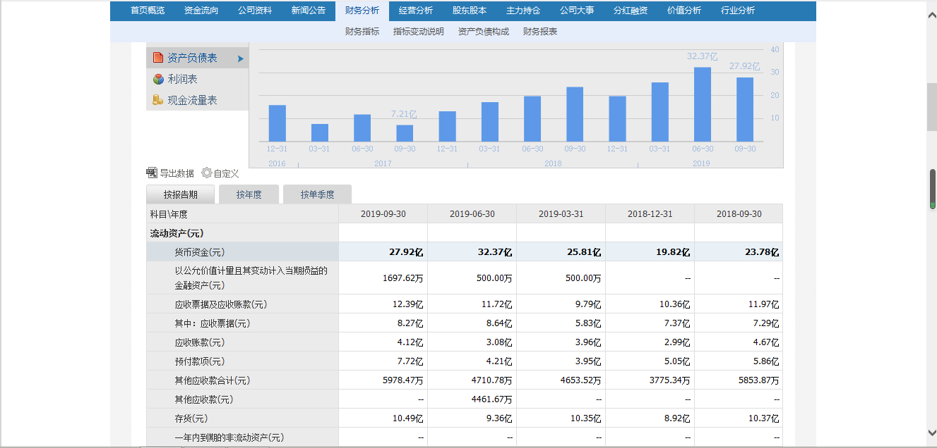

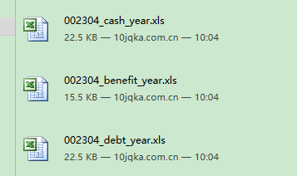

按照上述方法，依次导出利润表、现金流量表的各年数据，然后把导出来的三张报表数据全部粘贴到报表汇总里

示例：
资产负债表


利润表

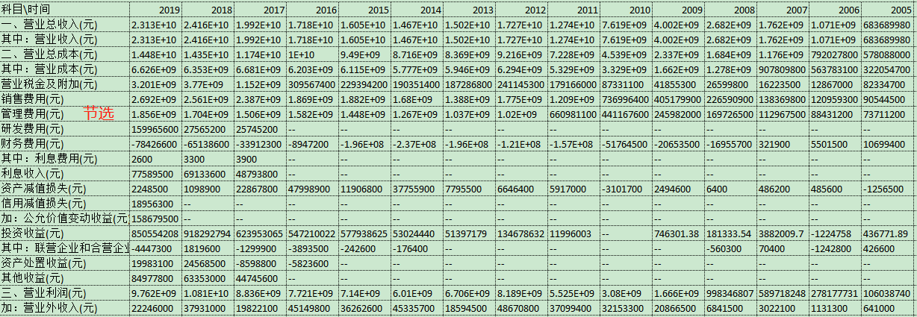

现金流量表

完成粘贴后，如下图所示：
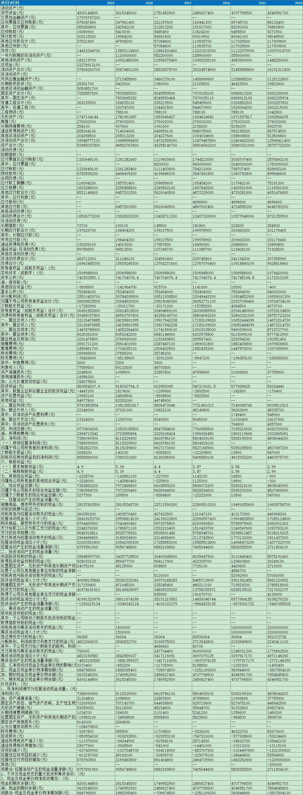

注意事项：
①把数据粘贴到报表汇总
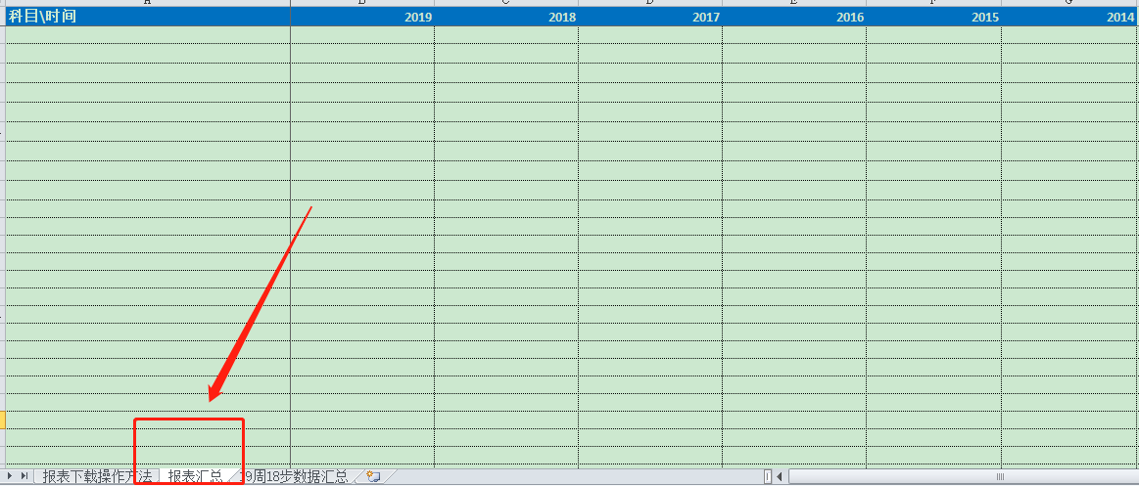

②粘贴数据时，把科目、年份对应好，不要粘串行；
③19周18步数据汇总，有计算公式的地方，不要随意改动；
④其他流动资产里的理财产品和结构性存款需要去年报中的其他流动资产科目注释去找，需手动填写；
⑤长期应付款：根据财政部2018年6月15日发布的《关于修订印发2018年度一般企业财务报表格式的通知》（财会〔2018〕15号），对财务报表格式进行了以下修订：；将原“长期应付款”及“专项应付款”项目归并至“长期应付款”。该科目数据需要具体看一下明细项，是否是有息负债。

